SU 11001
University | Ecole Centrale de Lyon |  |  |  |  | Back to BOM |  |  | Car # | 81 |  | Part Cost | $106.52
System | Wheels & Tires |  | FileLink1 | Drawing |  |  |  |  |  |  |  | Qty | 1
Assembly | Front Uprights |  | FileLink2 |  |  |  |  |  | FileLink1
Part | Rear Upright |  | FileLink3 |  |  |  |  |  | FileLink2 |  |  | Extended Cost | $106.52
P/N Base | SU 11001 |  |  |  |  |  |  |  | FileLink3
Suffix | AA
Details | Main part of the assembly

ItemOrder | Material | Use | UnitCost | Size1 | Unit1 | Size2 | Unit2 | Area Name | Area | Length | Density | Quantity | Sub Total
10 | Aluminium, Premium |  | $4.20 | 6.15 | kg |  |  | rectangular area, 165 x 275 | 0.045 | 0.050 | 2,712 | 1.00 | $25.84
 |  |  |  |  |  |  |  |  |  |  |  | Sub Total | $25.84

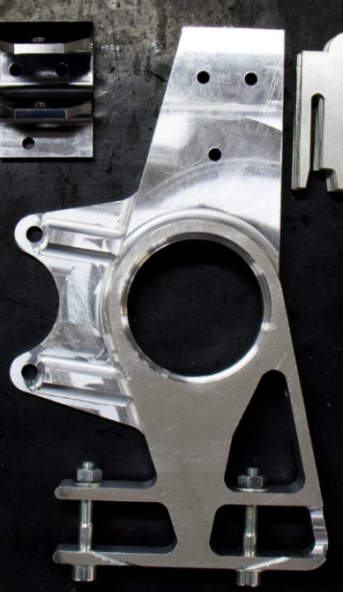
ItemOrder | Process | Use | UnitCost | Unit | Quantity | Multiplier | Mult. Val. | Sub Total
10 | Machining Setup, Install and Remove | Setup for milling | $1.30 | Unit | 1 |  | 1 | $1.30
20 | Machining | Milling the back and the first bearing seat | $0.04 | cm^3 | 350 | Material - Aluminium | 1 | $14.00
30 | Machining Setup, Change | Change the milling setup | $0.65 | Unit | 1 |  | 1 | $0.65
40 | Machining | Milling, the main phase | $0.04 | cm^3 | 1285 | Material - Aluminium | 1 | $51.40
50 | Machining Setup, Change |  | $0.65 | Unit | 1 |  | 1 | $0.65
60 | Machining | Milling, removing the sole | $0.04 | cm^3 | 227 | Material - Aluminium | 1 | $9.08
70 | Machining Setup, Change |  | $0.65 | Unit | 1 |  | 1 | $0.65
80 | Machining | Milling, 2 holes for A-Arm and toe link | $0.04 | cm^3 | 1.2 | Material - Aluminium | 1 | $0.05
90 | Machining Setup, Change |  | $0.65 | Unit | 1 |  | 1 | $0.65
100 | Machining | Milling upper slopes | $0.04 | cm^3 | 24 | Material - Aluminium | 1 | $0.96
110 | Machining Setup, Change |  | $0.65 | Unit | 1 |  | 1 | $0.65
120 | Machining | Milling lower slopes | $0.04 | cm^3 | 16 | Material - Aluminium | 1 | $0.64
130 | Drilled holes < 25.4 mm dia. | Drill the hole for the speed sensor bracket | $0.35 | Hole | 1 | Material - Aluminium | 1 | $0.35
 |  |  |  |  |  |  | Sub Total | $80.68

SU 11001 Drawing
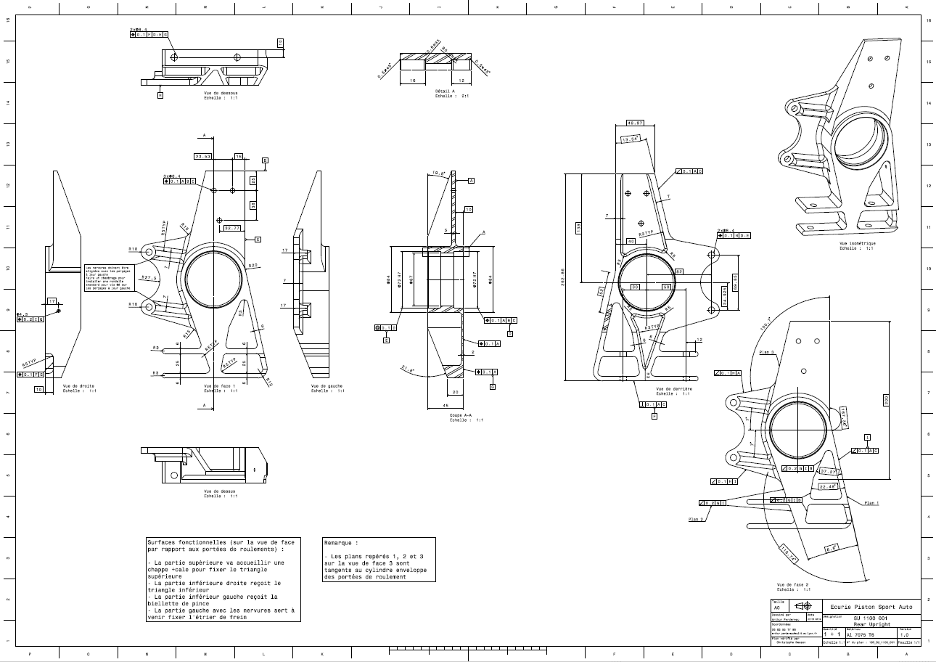
Drawing part : | SU 11001

SU 11002
University | Ecole Centrale de Lyon |  |  |  |  | Back to BOM |  |  | Car # | 81 |  | Part Cost | $21.19
System | Wheels & Tires |  | FileLink1 | Drawing |  |  |  |  |  |  |  | Qty | 1
Assembly | Front Uprights |  | FileLink2 |  |  |  |  |  | FileLink1
Part | Upper Arm Bracket |  | FileLink3 |  |  |  |  |  | FileLink2 |  |  | Extended Cost | $21.19
P/N Base | SU 11002 |  |  |  |  |  |  |  | FileLink3
Suffix | AA
Details | Bracket to link the upper arm to the upright

ItemOrder | Material | Use | UnitCost | Size1 | Unit1 | Size2 | Unit2 | Area Name | Area | Length | Density | Quantity | Sub Total
10 | Steel, Alloy |  | $2.25 | 1.47 | kg |  |  | Rectangle Area, 50x70 (mm) | 0.004 | 0.052 | 7,850 | 1.00 | $3.31
 |  |  |  |  |  |  |  |  |  |  |  | Sub Total | $3.31
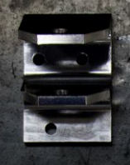
ItemOrder | Process | Use | UnitCost | Unit | Quantity | Multiplier | Mult. Val. | Sub Total
10 | Machining Setup, Install and Remove | Setup for milling | $1.30 | Unit | 1 |  | 1 | $1.30
20 | Machining | Milling the main part | $0.04 | cm^3 | 102 | Material - Steel | 3 | $12.24
30 | Machining Setup, Change | Change the milling setup | $0.65 | Unit | 1 |  | 1 | $0.65
40 | Machining | Milling to remove the sole | $0.04 | cm^3 | 25.2 | Material - Steel | 3 | $3.02
50 | Machining Setup, Change | Change the milling setup | $0.65 | Unit | 1 |  | 1 | $0.65
60 | Machining | Milling 3 holes | $0.04 | cm^3 | 0.2 | Material - Steel | 3 | $0.02
70 | Machining Setup, Change | Change the milling setup | $0.65 | Unit | 1 |  | 1 | $0.65
80 | Machining | Milling, chamfer and last hole | $0.04 | cm^3 | 3.56 | Material - Steel | 3 | $0.43
 |  |  |  |  |  |  | Sub Total | $17.89

SU 11002 Drawing
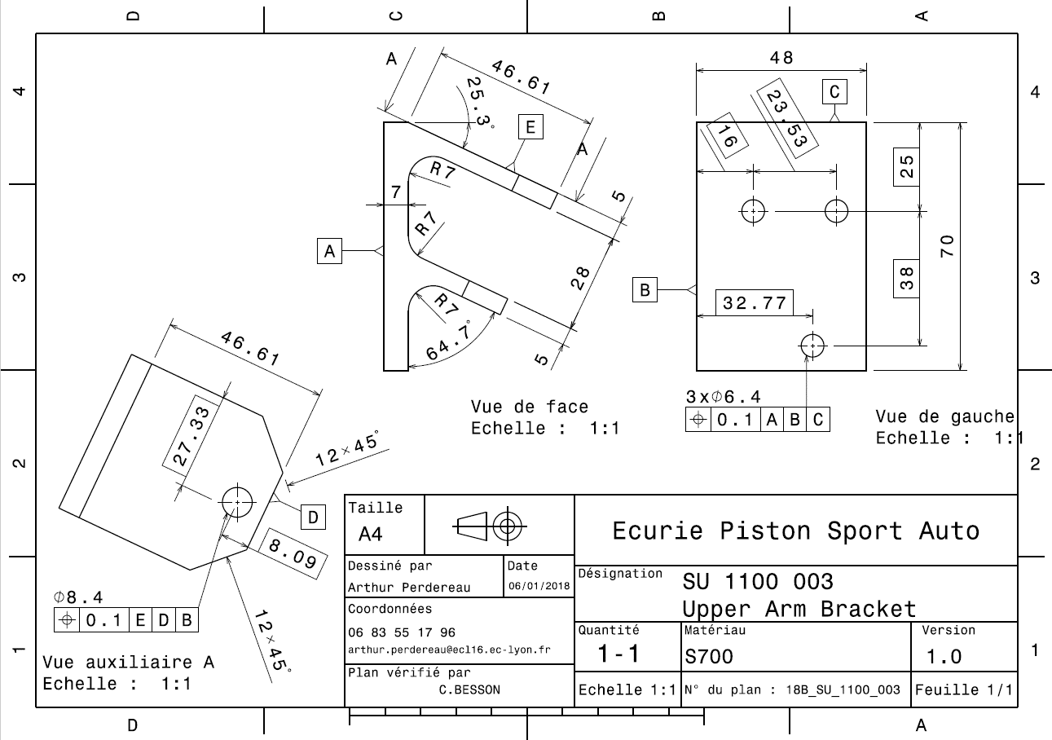
Drawing part : | SU 11002

SU 11003
University | Ecole Centrale de Lyon |  |  |  |  | Back to BOM |  |  | Car # | 81 |  | Part Cost | $0.83
System | Wheels & Tires |  | FileLink1 | Drawing |  |  |  |  |  |  |  | Qty | 1
Assembly | Front Uprights |  | FileLink2 |  |  |  |  |  | FileLink1
Part | Speed Sensor Bracket |  | FileLink3 |  |  |  |  |  | FileLink2 |  |  | Extended Cost | $0.83
P/N Base | SU 11003 |  |  |  |  |  |  |  | FileLink3
Suffix | AA
Details | Bracket to maintain the speed sensor at the good position relative to the speed sensor disc

ItemOrder | Material | Use | UnitCost | Size1 | Unit1 | Size2 | Unit2 | Area Name | Area | Length | Density | Quantity | Sub Total
10 | Steel, Mild |  | $2.25 | 0.01 | kg |  |  | Square area 22x56mm | 0.001 | 0.001 | 7,850 | 1.00 | $0.02
 |  |  |  |  |  |  |  |  |  |  |  | Sub Total | $0.02
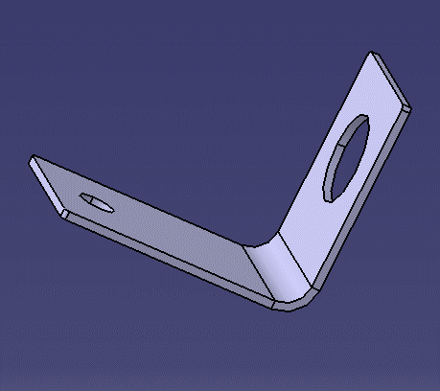
ItemOrder | Process | Use | UnitCost | Unit | Quantity | Multiplier | Mult. Val. | Sub Total
10 | Machining Setup, Install and Remove | Setup for turning | $1.30 | Unit | 1 | one setup for 2 pieces | 0.5 | $0.65
20 | Laser cut |  | $0.01 | cm | 15.4 |  | 1 | $0.15
30 | Sheet metal bends |  | $0.25 | bend | 1 |  | 1 | $0.25
 |  |  |  |  |  |  | Sub Total | $0.80

SU 11003 Drawing
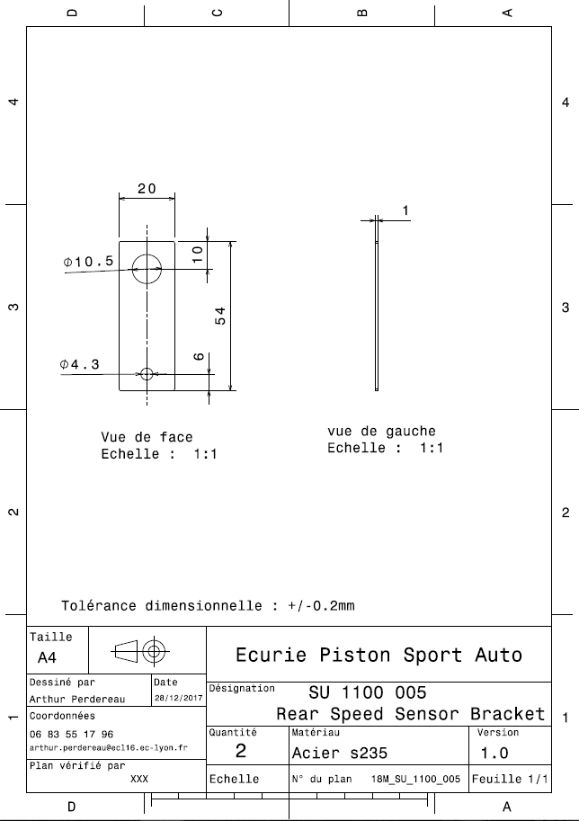
Drawing part : | SU 11003

SU 11004 Drawing
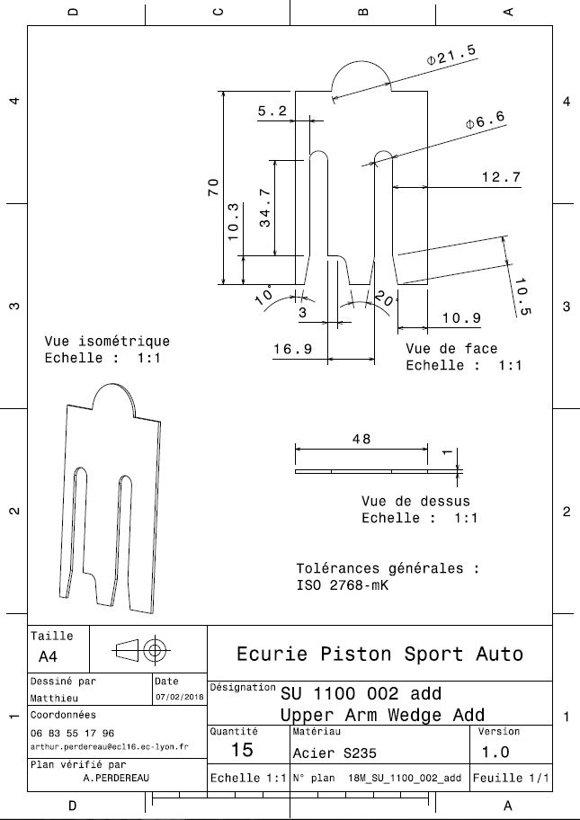
Drawing part : | SU 11004

